APサーバ設計
APサーバ設計 |  |  | プロジェクト | 月報管理システム | 作成日 | 作成者 | 承認 | ページ
 |  |  | システム | 月報管理システム | 2099-12-31 | XXXX
サブシステム |  | - | 機能名 | サーバ設計

 | 【サーバ設計】

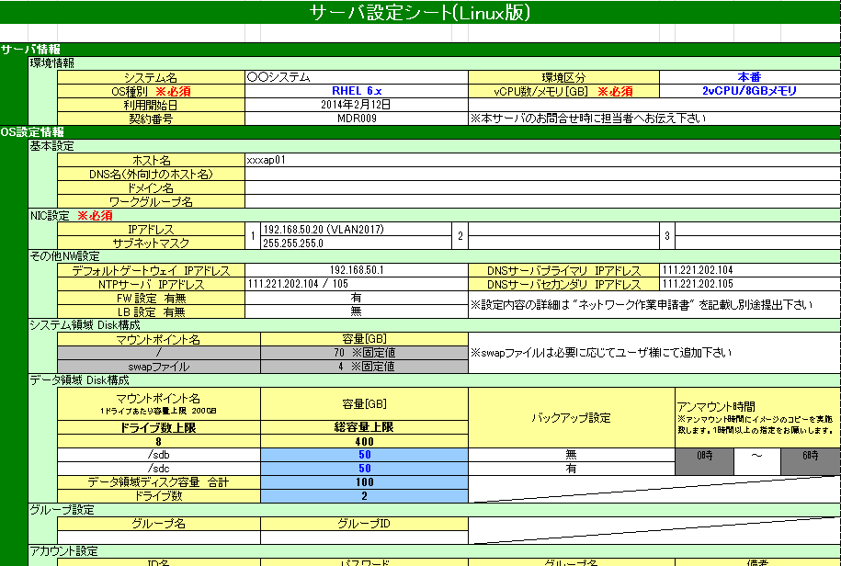

Sample

